Zadanie_1
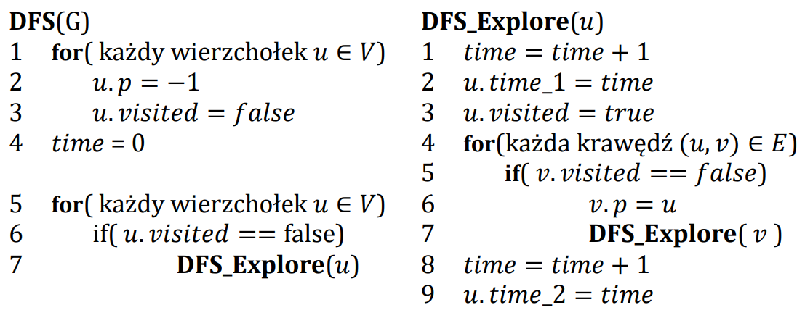

 | A | B | C | D | E | F | G | H | I
visited | true | true | true | false | true | true | false | false | true
p | -1 | A | B | -1 | F | C | -1 | -1 | F
time_1 | 1 | 2 | 3 |  | 7 | 4 |  |  | 5
time_2 | 0 |  |  |  |  | 6

 | Ścieżki
A | A
B | A | B
C | A | B | C
D
E
F
G
H
I

Zadanie_1 (2)
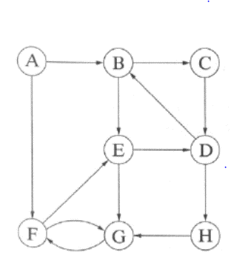
 | A | B | C | D | E | F | G | H
visited | true | true | true | true | true | true | true | true
p | -1 | A | B | C | F | G | H | D
time_1 | 0 | 1 | 2 | 3 | 7 | 6 | 5 | 4
time_2 | 15 | 14 | 13 | 12 | 8 | 9 | 10 | 11

 | Ścieżki
A | A
B | A | B
C | A | B | C
D | A | B | C | D
E | A | B | C | D | H | G | F | E
F | A | B | C | D | H | G | F
G | A | B | C | D | H | G
H | A | B | C | D | H

